Lº Compra y Venta
GUÍA Nº7 G.C.T. GESTIÓN COMERCIAL Y TRIBUTARIA ADMINISTRACIÓN RRHH 3ºC OA 1 Leer y utilizar información contable básica acerca de la marcha de la empresa, incluida información sobre importaciones y/o exportaciones, de acuerdo a las normas internaciones de contabilidad (NIC) y de información financiera (NIIF) y a la legislación tributaria vigente. AE 1 Gestiona la documentación mercantil de las importaciones y/o exportaciones conforme a las disposiciones contables y tributarias vigentes. OBJETIVO DE LA GUÍA: "Identificar Libro de Compra y Venta"

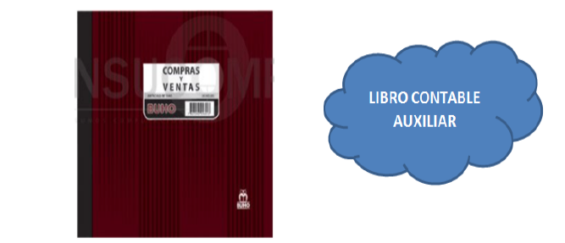

COMPRAS DEL MES | VENTAS DEL MES
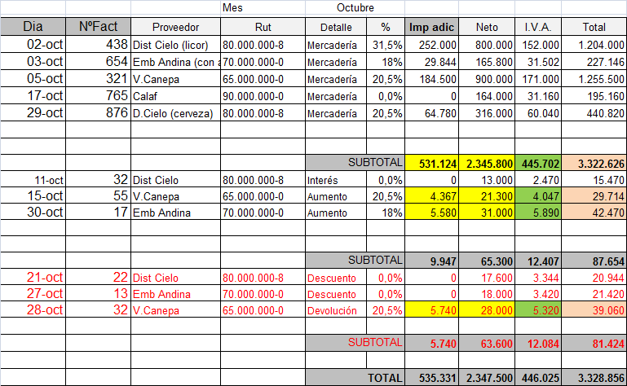
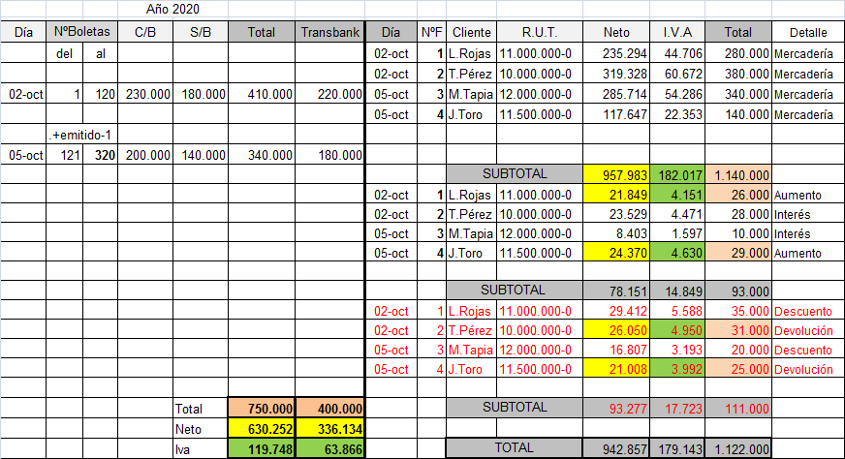

NOTA: La explicación y llenado de ésta guía la encontrarás en nuestro canal de Youtube Trabajo en Equipo MGV 3ºC GCT Guía Nº7 Libro de Compra https://www.youtube.com/watch?v=XogdXP4YIVE&list=PLE_H9NhBXADjZeNCDTWEvyVaECaqDYDqP&index=96 3ºC GCT Guía Nº7 2ª Parte Libro de Venta https://www.youtube.com/watch?v=ZzOy7zyeG18&list=PLE_H9NhBXADjZeNCDTWEvyVaECaqDYDqP&index=102

Libro de Compra
LIBRO DE COMPRA

 |  |  | Mes | Octubre |  |  |  | 19% |  | EJERCICIOS

Dia | NºFact | Proveedor | Rut | Detalle | % | Imp adic | Neto | I.V.A. | Total | 2020-10-05 | Compra | Embotelladora Andina (zero) | valor neto | $ | 600,000
 |  |  |  |  |  |  |  |  |  | 2020-10-28 | Compra | Viña San Pedro | valor neto | $ | 200,000
 |  |  |  |  |  |  |  |  |  | 2020-10-14 | Compra | Capel | valor neto | $ | 400,000

 |  |  |  |  |  |  |  |  |  | 2020-10-10 | Embotelladora Andina envía Nota de Débito por Interés |  |  | $ | 50,000
 |  |  |  | SUBTOTAL |  |  |  |  |  | 2020-10-20 | Capel envía Nota de Débito por aumento, valor neto |  |  | $ | 30,000

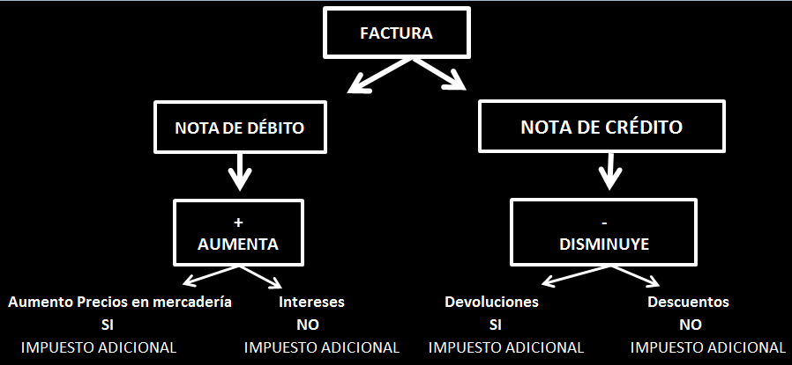
 |  |  |  |  |  |  |  |  |  | 2020-10-15 | Capel envía Nota de Crédito devolución, valor neto |  |  | $ | 20,000
 |  |  |  |  |  |  |  |  |  | 2020-10-30 | Viña San Pedro envía Nota de Crédito por descuento, valor neto |  |  | $ | 40,000
 |  |  |  | SUBTOTAL

 |  |  |  | SUBTOTAL

 |  |  |  | TOTAL

 |  |  |  |  |  |  | 0

 |  |  |  |  |  |  | 150000

